상품제안서
애니클리어 나만의 엉뜨 벨벳 USB 전기방석(45*45cm) 1인용 온열패드 | 상품코드: F29670

 |  |  |  |  |  |  | 02-412-0044 | www.easy1.co.kr
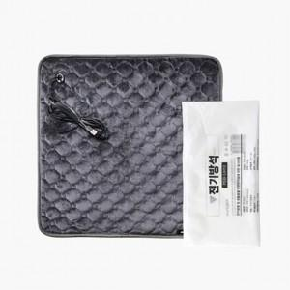 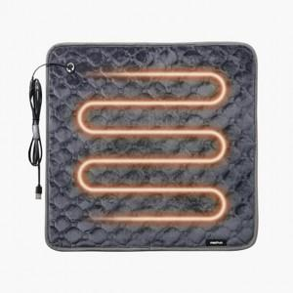

【상세/제작정보】 | OPP포장, 스티커 제작및 부착 비용 별도 문의.

【인쇄/포장옵션】 | / 포장불가능

【공급단가】 | 수량 | 55~ | 110~ | 550~ | 1,000~ | 2,000~
*VAT별도 | 단가 | 10,800원 | 10,620원 | 10,350원 | 10,160원 | 9,900원

【상품 URL】 | http://www.easy1.co.kr/src/goods_detail.php?gdno=29670

